Sheet1
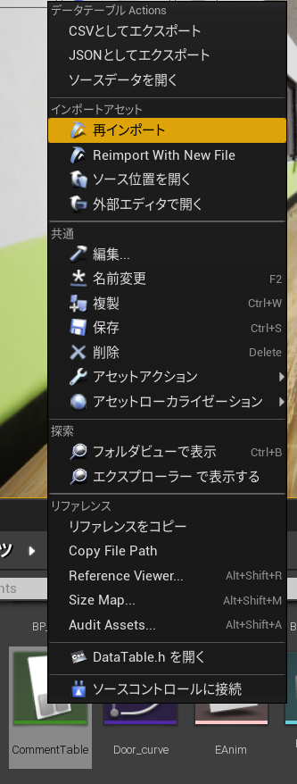
実況コメント管理エクセルの使い方

・注意事項
ファイルの拡張子が.xlsxのものと.csvのものがありますが、基本的に.csvのほうは直接変更しないでください。
更新をするのは .xlsx（エクセルファイル）にし、csvファイルは上書きをするだけにしてください。

・IDの記入法
IDは以下のように記述してください
(例) 1_C 1_1_LC
最初の数字は大まかに分けた時の分類（どのタイミングで表示されるかで分けた時）の番号
2番目の数字は、最初の分類に対して複数コメントが有る場合に付けてください 1種類しかない場合は省略してください
最後の英文字は、実況ならLC （Live Commentary）解説ならC （Commentary）を入力してください

・Name（発言者）・Commentの記入法
発言者の名前・コメントをそれぞれ記入してください。 コメントは改行も反映されます

・SoundPathの記入法
SoundPathにはUE4にインポートした音声データのファイルパスを指定します。
UE4を開いて、コピペしてくることで入力してください。
該当するファイルの上で右クリックして、リファレンスをコピーとするとファイルパスを取得できます。
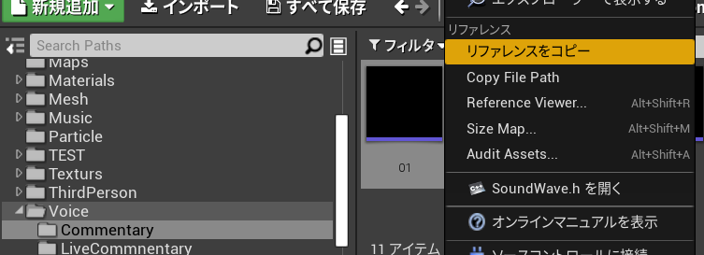

・Memo（メモ欄）について
プログラムでは触れないため、自由に使ってください

・ファイルの保存について
通常通り.xlsxファイルを保存した後、名前を付けて保存で.csvファイルも保存してください。

・UE4に適用させる
UE4のBlueprintフォルダにある CommentTable アセットを選択し、右クリックで再インポートを選択してください

